상품제안서
레빗 TX01 USB메모리 3.0 (16G~256G) | 상품코드: F22668

 |  |  |  |  |  |  | 02-412-0044 | www.easy1.co.kr
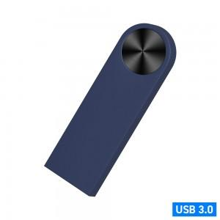

【상세/제작정보】

【인쇄/포장옵션】 | 레이저 / 포장지포장

【공급단가】 | 수량 | 100~ | 300~ | 500~ | 1,000~ | 3,000~
*VAT별도 | 16G | 7,630원 | 7,500원 | 7,310원 | 7,190원 | 7,000원
 | 32G | 9,490원 | 9,330원 | 9,090원 | 8,930원 | 8,700원
 | 64G | 13,640원 | 13,410원 | 13,070원 | 12,840원 | 12,500원
 | 128G | 28,440원 | 27,960원 | 27,250원 | 26,780원 | 26,070원

【상품 URL】 | https://dev.easy1.co.kr:443/src/goods_detail.php?gdno=22668

